发票填写模板
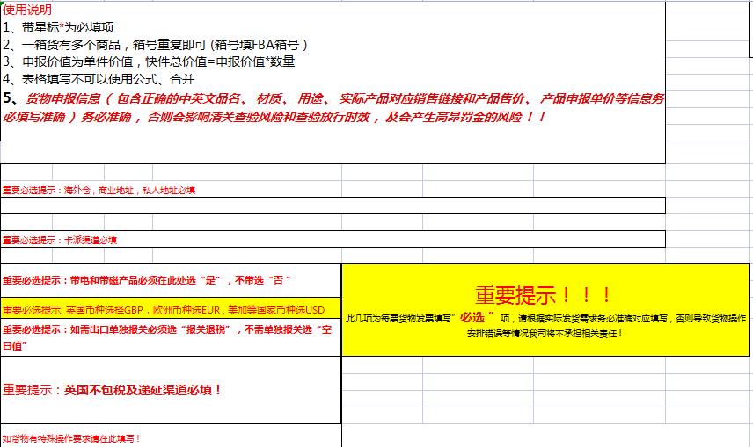
服务* | 英国海运递延专线-专车直送 |  |  |  |  |  |  |  |  | 托运单
收件人姓名* | {fbaFulfillmentCenter}
收件人公司 | Amazon Fulfillment Center
收件人地址一* | {recipientAddress1}
收件人地址二*
收件人城市* | {recipientCity}
收件人省份/州* | {recipientStateProvince}
收件人邮编* | {recipientPostalCode}
收件人国家代码(二字代码)* | {recipientCountry}
收件人电话
收件人邮箱
客户订单号(FBA#)*
PO Number | {referenceId}
箱数* | {boxCount}
带电* | 否
带磁* | 否
申报币种* | GBP
报关方式* | 报关退税
VAT号 | GB304817712
EORI | GB304817712000
VAT注册名 | MUXING TECHNOLOGY CO.,LTD.
VAT注册地址 | 24 GOODALL ROAD LONDON E11 4EP
备注
货箱编号* | 货件追踪编号：（PO Number）卡派渠道必填 | 单箱重量(毛重KG)* | 货箱净重 *(kg) | 单个产品净重* | 产品SKU | 产品英文品名* | 产品中文品名* | （单个）申报单价* | （单箱）申报数量* | （单箱）货物总价值 * | 货箱长度(CM)* | 货箱宽度(CM)* | 货箱高度(CM)* | 产品材质* | 产品用途* | 产品海关编码* | 产品品牌* | 产品型号* | 产品图片* | 产品带磁（请填:是/否）* | 产品带电（请填:是/否）* | 电池标号和总量(如PI967/3g) | 产品销售价格* | 产品销售链接*
{.fbaBoxNo} | {referenceId} | {.boxWeight} | #VALUE! | #VALUE! | {.sku} | {.declareNameEn} | {.declareNameCh} |  | {.boxPcs} | #VALUE! | {.boxSizeLength} | {.boxSizeWidth} | {.boxSizeHeight} | {.material} | {.purpose} | {.hsCode} | {.brand} | {.sku} |  | 否 | 否 |  |  | {.salesLink}
{.fbaBoxNo} | {referenceId} | {.boxWeight} | #VALUE! | #VALUE! | {.sku} | {.declareNameEn} | {.declareNameCh} |  | {.boxPcs} | #VALUE! | {.boxSizeLength} | {.boxSizeWidth} | {.boxSizeHeight} | {.material} | {.purpose} | {.hsCode} | {.brand} | {.sku} |  | 否 | 否 |  |  | {.salesLink}
{.fbaBoxNo} | {referenceId} | {.boxWeight} | #VALUE! | #VALUE! | {.sku} | {.declareNameEn} | {.declareNameCh} |  | {.boxPcs} | #VALUE! | {.boxSizeLength} | {.boxSizeWidth} | {.boxSizeHeight} | {.material} | {.purpose} | {.hsCode} | {.brand} | {.sku} |  | 否 | 否 |  |  | {.salesLink}
{.fbaBoxNo} | {referenceId} | {.boxWeight} | #VALUE! | #VALUE! | {.sku} | {.declareNameEn} | {.declareNameCh} |  | {.boxPcs} | #VALUE! | {.boxSizeLength} | {.boxSizeWidth} | {.boxSizeHeight} | {.material} | {.purpose} | {.hsCode} | {.brand} | {.sku} |  | 否 | 否 |  |  | {.salesLink}
{.fbaBoxNo} | {referenceId} | {.boxWeight} | #VALUE! | #VALUE! | {.sku} | {.declareNameEn} | {.declareNameCh} |  | {.boxPcs} | #VALUE! | {.boxSizeLength} | {.boxSizeWidth} | {.boxSizeHeight} | {.material} | {.purpose} | {.hsCode} | {.brand} | {.sku} |  | 否 | 否 |  |  | {.salesLink}
{.fbaBoxNo} | {referenceId} | {.boxWeight} | #VALUE! | #VALUE! | {.sku} | {.declareNameEn} | {.declareNameCh} |  | {.boxPcs} | #VALUE! | {.boxSizeLength} | {.boxSizeWidth} | {.boxSizeHeight} | {.material} | {.purpose} | {.hsCode} | {.brand} | {.sku} |  | 否 | 否 |  |  | {.salesLink}
{.fbaBoxNo} | {referenceId} | {.boxWeight} | #VALUE! | #VALUE! | {.sku} | {.declareNameEn} | {.declareNameCh} |  | {.boxPcs} | #VALUE! | {.boxSizeLength} | {.boxSizeWidth} | {.boxSizeHeight} | {.material} | {.purpose} | {.hsCode} | {.brand} | {.sku} |  | 否 | 否 |  |  | {.salesLink}
{.fbaBoxNo} | {referenceId} | {.boxWeight} | #VALUE! | #VALUE! | {.sku} | {.declareNameEn} | {.declareNameCh} |  | {.boxPcs} | #VALUE! | {.boxSizeLength} | {.boxSizeWidth} | {.boxSizeHeight} | {.material} | {.purpose} | {.hsCode} | {.brand} | {.sku} |  | 否 | 否 |  |  | {.salesLink}
{.fbaBoxNo} | {referenceId} | {.boxWeight} | #VALUE! | #VALUE! | {.sku} | {.declareNameEn} | {.declareNameCh} |  | {.boxPcs} | #VALUE! | {.boxSizeLength} | {.boxSizeWidth} | {.boxSizeHeight} | {.material} | {.purpose} | {.hsCode} | {.brand} | {.sku} |  | 否 | 否 |  |  | {.salesLink}
{.fbaBoxNo} | {referenceId} | {.boxWeight} | #VALUE! | #VALUE! | {.sku} | {.declareNameEn} | {.declareNameCh} |  | {.boxPcs} | #VALUE! | {.boxSizeLength} | {.boxSizeWidth} | {.boxSizeHeight} | {.material} | {.purpose} | {.hsCode} | {.brand} | {.sku} |  | 否 | 否 |  |  | {.salesLink}
{.fbaBoxNo} | {referenceId} | {.boxWeight} | #VALUE! | #VALUE! | {.sku} | {.declareNameEn} | {.declareNameCh} |  | {.boxPcs} | #VALUE! | {.boxSizeLength} | {.boxSizeWidth} | {.boxSizeHeight} | {.material} | {.purpose} | {.hsCode} | {.brand} | {.sku} |  | 否 | 否 |  |  | {.salesLink}
{.fbaBoxNo} | {referenceId} | {.boxWeight} | #VALUE! | #VALUE! | {.sku} | {.declareNameEn} | {.declareNameCh} |  | {.boxPcs} | #VALUE! | {.boxSizeLength} | {.boxSizeWidth} | {.boxSizeHeight} | {.material} | {.purpose} | {.hsCode} | {.brand} | {.sku} |  | 否 | 否 |  |  | {.salesLink}
{.fbaBoxNo} | {referenceId} | {.boxWeight} | #VALUE! | #VALUE! | {.sku} | {.declareNameEn} | {.declareNameCh} |  | {.boxPcs} | #VALUE! | {.boxSizeLength} | {.boxSizeWidth} | {.boxSizeHeight} | {.material} | {.purpose} | {.hsCode} | {.brand} | {.sku} |  | 否 | 否 |  |  | {.salesLink}
{.fbaBoxNo} | {referenceId} | {.boxWeight} | #VALUE! | #VALUE! | {.sku} | {.declareNameEn} | {.declareNameCh} |  | {.boxPcs} | #VALUE! | {.boxSizeLength} | {.boxSizeWidth} | {.boxSizeHeight} | {.material} | {.purpose} | {.hsCode} | {.brand} | {.sku} |  | 否 | 否 |  |  | {.salesLink}
{.fbaBoxNo} | {referenceId} | {.boxWeight} | #VALUE! | #VALUE! | {.sku} | {.declareNameEn} | {.declareNameCh} |  | {.boxPcs} | #VALUE! | {.boxSizeLength} | {.boxSizeWidth} | {.boxSizeHeight} | {.material} | {.purpose} | {.hsCode} | {.brand} | {.sku} |  | 否 | 否 |  |  | {.salesLink}
{.fbaBoxNo} | {referenceId} | {.boxWeight} | #VALUE! | #VALUE! | {.sku} | {.declareNameEn} | {.declareNameCh} |  | {.boxPcs} | #VALUE! | {.boxSizeLength} | {.boxSizeWidth} | {.boxSizeHeight} | {.material} | {.purpose} | {.hsCode} | {.brand} | {.sku} |  | 否 | 否 |  |  | {.salesLink}
{.fbaBoxNo} | {referenceId} | {.boxWeight} | #VALUE! | #VALUE! | {.sku} | {.declareNameEn} | {.declareNameCh} |  | {.boxPcs} | #VALUE! | {.boxSizeLength} | {.boxSizeWidth} | {.boxSizeHeight} | {.material} | {.purpose} | {.hsCode} | {.brand} | {.sku} |  | 否 | 否 |  |  | {.salesLink}
{.fbaBoxNo} | {referenceId} | {.boxWeight} | #VALUE! | #VALUE! | {.sku} | {.declareNameEn} | {.declareNameCh} |  | {.boxPcs} | #VALUE! | {.boxSizeLength} | {.boxSizeWidth} | {.boxSizeHeight} | {.material} | {.purpose} | {.hsCode} | {.brand} | {.sku} |  | 否 | 否 |  |  | {.salesLink}
{.fbaBoxNo} | {referenceId} | {.boxWeight} | #VALUE! | #VALUE! | {.sku} | {.declareNameEn} | {.declareNameCh} |  | {.boxPcs} | #VALUE! | {.boxSizeLength} | {.boxSizeWidth} | {.boxSizeHeight} | {.material} | {.purpose} | {.hsCode} | {.brand} | {.sku} |  | 否 | 否 |  |  | {.salesLink}

